Forside
KonfliktStatistik 3. kvartal 2023
1. december 2023
Statistik-Nyt

Færre tabte arbejdsdage på DA-området

I 3. kvartal 2023 er antallet af arbejdsstandsninger på DA-området gået tilbage. I løbet af denne periode har der været 37 konflikter, hvilket har ført til 3.730 tabte arbejdsdage. Gennemsnitligt deltog omkring 41 personer i hver konflikt, og disse standsninger varede i gennemsnit 1,8 dage. Størstedelen af konflikterne opstod på grund af faglig strid.
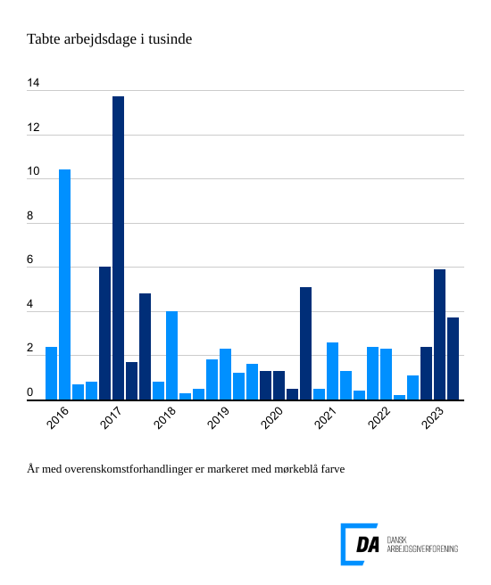

I dette kvartal blev der registreret 37 arbejdsstandsninger, der brød overenskomsterne og dermed resulterede i den samlede tabte arbejdstid på 3.730 dage. Gennemsnitligt var der 41,4 personer involveret i hver af disse konflikter, som typisk strakte sig over 1,8 dage.
Størstedelen af konflikterne opstod på grund af faglig strid
Hovedårsagen til konflikter i 3. kvartal 2023 var især brud på fagretlige regler samt uenigheder om løn og andre betalingsforpligtelser. De to årsager tegnede sig for hele 94 procent af de samlede tabte arbejdsdage i perioden. Faglig strid resulterede i 18 konflikter, hvoraf den samlede tabte arbejdstid førte til 3351,6 dage, mens uenigheder om betaling førte til 7 konflikter med 176,4 tabte arbejdsdage.

